Sheet1
Daftar Mata Kuliah Ujian Teori
Politeknik Negeri Cilacap

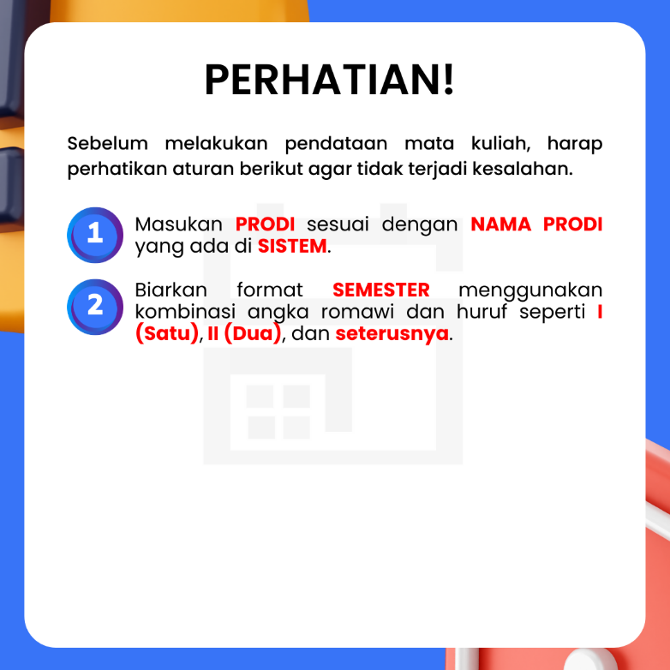
NO | PRODI | SEMESTER | MATA KULIAH

